ΣT＝48㎝ CBR≧3
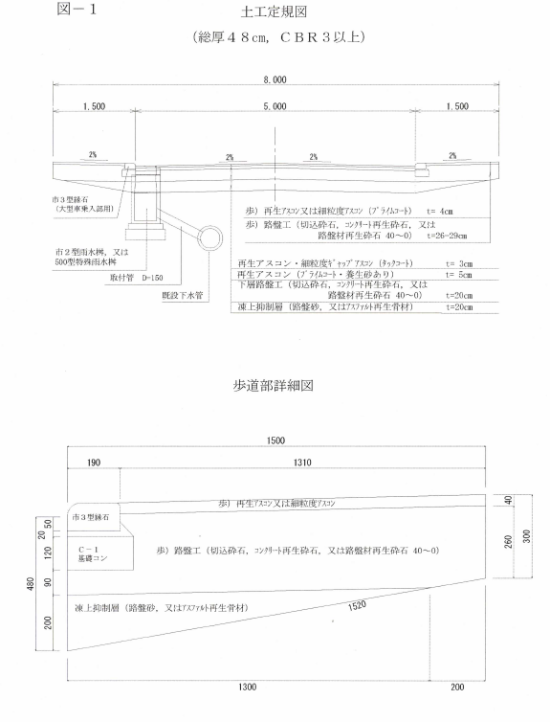
3次元設計データ作成入力情報
●生活道路（幅員８ｍ、総厚48㎝、CBR3以上） |  | ：直接入力箇所
 | ※縦横断設計を行い、SP毎に計画した【表層情報】を黄色セルに入力

 | 【基本情報】
 | 総厚 | 表層 | 上層路盤 | 下層路盤 | 凍上抑制層 | 置換層① | 置換層② | 歩道総厚
 | 0.48 | 0.03 | 0.05 | 0.20 | 0.20 |  |  | 0.30

 | 【表層情報】
 |  | 歩道L端部 | 縁石L端部 | 車道L端部 | センター 計画高 | 車道R端部 | 縁石R 端部 | 歩道R端部
 | 計画高
 | センター離れ | 4.000 | 2.690 | 2.500 | 0.000 | 2.500 | 2.690 | 4.000

 | 【路床情報】
 |  |  | 歩道L端部 | 車道L端部 | センター 計画高 | 車道R端部 | 歩道R端部
 |  | 計画高 | -0.300 | -0.480 | -0.480 | -0.480 | -0.300
 |  | センター離れ | 4.000 | 2.500 | 0.000 | 2.500 | 4.000

歩道R端部
車道R端部
縁石R端部
歩道R端部
縁石R端部
 | 【凍上抑制層情報】（歩道下の仕上がり面は勾配を2％としている。）
 |  |  | 歩道L端部 | 車道L端部 | センター 計画高 | 車道R端部 | 歩道R端部
 |  | 計画高 | -0.254 | -0.280 | -0.280 | -0.280 | -0.254
車道R端部
 |  | センター離れ | 3.800 | 2.500 | 0.000 | 2.500 | 3.800
車道R端部
歩道R端部
歩道R端部
車道R端部
 | 【下層路盤情報】
 |  | 歩道L端部 | 縁石L端部 | 車道L端部 | センター 計画高 | 車道R端部 | 縁石R 端部 | 歩道R端部
 | 計画高 | -0.040 | -0.040 | -0.080 | -0.080 | -0.080 | -0.040 | -0.040
 | センター離れ | 4.000 | 2.690 | 2.500 | 0.000 | 2.500 | 2.690 | 4.000

ΣT＝48㎝ CBR＜3
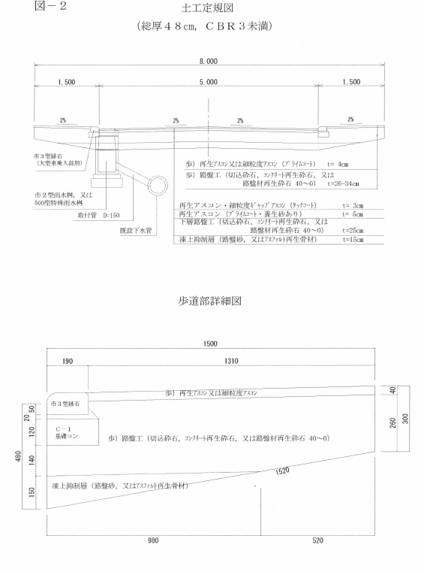
3次元設計データ作成入力情報
●生活道路（幅員８ｍ、総厚48㎝、CBR3未満） |  | ：直接入力箇所
 | ※縦横断設計を行い、SP毎に計画した【表層情報】を黄色セルに入力

 | 【基本情報】
 | 総厚 | 表層 | 上層路盤 | 下層路盤 | 凍上抑制層 | 置換層① | 置換層② | 歩道総厚
 | 0.48 | 0.03 | 0.05 | 0.25 | 0.15 |  |  | 0.30

 | 【表層情報】
 |  | 歩道L端部 | 縁石L端部 | 車道L端部 | センター 計画高 | 車道R端部 | 縁石R 端部 | 歩道R端部
 | 計画高
 | センター離れ | 4.000 | 2.690 | 2.500 | 0.000 | 2.500 | 2.690 | 4.000

 | 【路床情報】
 |  |  | 歩道L端部 | 車道L端部 | センター 計画高 | 車道R端部 | 歩道R端部
 |  | 計画高 | -0.300 | -0.480 | -0.480 | -0.480 | -0.300
 |  | センター離れ | 4.000 | 2.500 | 0.000 | 2.500 | 4.000

車道R端部
縁石R端部
歩道R端部
歩道R端部
縁石R端部
 | 【凍上抑制層情報】（歩道下の仕上がり面は勾配を2％としている。）
 |  |  | 歩道L端部 | 車道L端部 | センター 計画高 | 車道R端部 | 歩道R端部
 |  | 計画高 | -0.310 | -0.330 | -0.330 | -0.330 | -0.310
車道R端部
 |  | センター離れ | 3.480 | 2.500 | 0.000 | 2.500 | 3.480
歩道R端部
車道R端部
車道R端部
歩道R端部
 | 【下層路盤情報】
 |  | 歩道L端部 | 縁石L端部 | 車道L端部 | センター 計画高 | 車道R端部 | 縁石R 端部 | 歩道R端部
 | 計画高 | -0.040 | -0.040 | -0.080 | -0.080 | -0.080 | -0.040 | -0.040
 | センター離れ | 4.000 | 2.690 | 2.500 | 0.000 | 2.500 | 2.690 | 4.000

 | 下層路盤情報
 |  | 歩道L端部 | 車道L端部 | センター 計画高 | 車道R端部 | 歩道L端部
 | 計画高 | -0.300 | 0.000 | 0.000 | 0.000 | -0.300
 | センター離れ | -4.000 | -2.500 | 0.000 | 2.500 | 4.000

車道R端部
縁石R端部
歩道R端部

車道R端部
歩道R端部
歩道R端部

車道R端部

ΣT＝63㎝ CBR<3
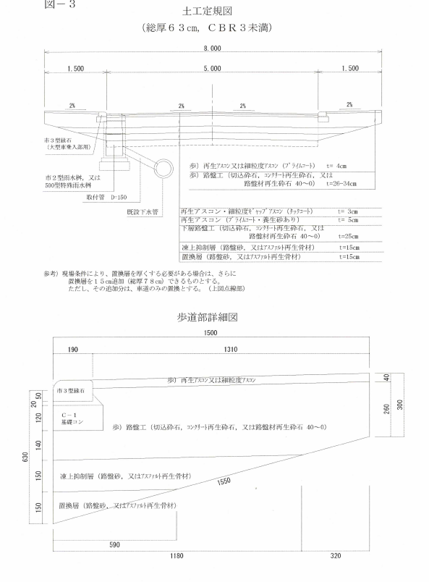
3次元設計データ作成入力情報
●生活道路（幅員８ｍ、総厚63㎝、CBR3未満） |  | ：直接入力箇所
 | ※縦横断設計を行い、SP毎に計画した【表層情報】を黄色セルに入力

 | 【基本情報】
 | 総厚 | 表層 | 上層路盤 | 下層路盤 | 凍上抑制層 | 置換層① | 置換層② | 歩道総厚
 | 0.63 | 0.03 | 0.05 | 0.25 | 0.15 | 0.15 |  | 0.30

 | 【表層情報】
 |  | 歩道L端部 | 縁石L端部 | 車道L端部 | センター 計画高 | 車道R端部 | 縁石R 端部 | 歩道R端部
 | 計画高
 | センター離れ | 4.000 | 2.690 | 2.500 | 0.000 | 2.500 | 2.690 | 4.000

 | 【路床情報】
 |  |  | 歩道L端部 | 車道L端部 | センター 計画高 | 車道R端部 | 歩道R端部
 |  | 計画高 | -0.300 | -0.630 | -0.630 | -0.630 | -0.300
 |  | センター離れ | 4.000 | 2.500 | 0.000 | 2.500 | 4.000

縁石R端部
歩道R端部
車道R端部
縁石R端部
歩道R端部
車道R端部
 | 【置換層情報】（歩道下の仕上がり面は勾配を2％としている。）
 |  |  | 歩道L端部 | 車道L端部 | センター 計画高 | 車道R端部 | 歩道R端部
 |  | 計画高 | -0.468 | -0.480 | -0.480 | -0.480 | -0.468
 |  | センター離れ | 3.090 | 2.500 | 0.000 | 2.500 | 3.090
車道R端部
歩道R端部
歩道R端部
車道R端部
歩道R端部
 | 【凍上抑制層情報】（歩道下の仕上がり面は勾配を2％としている。）
 |  |  | 歩道L端部 | 車道L端部 | センター 計画高 | 車道R端部 | 歩道R端部
 |  | 計画高 | -0.306 | -0.330 | -0.330 | -0.330 | -0.306
車道R端部
 |  | センター離れ | 3.680 | 2.500 | 0.000 | 2.500 | 3.680

 | 【下層路盤情報】
 |  | 歩道L端部 | 縁石L端部 | 車道L端部 | センター 計画高 | 車道R端部 | 縁石R 端部 | 歩道R端部
 | 計画高 | -0.040 | -0.040 | -0.080 | -0.080 | -0.080 | -0.040 | -0.040
 | センター離れ | 4.000 | 2.690 | 2.500 | 0.000 | 2.500 | 2.690 | 4.000

ΣT＝78㎝ CBR<3
3次元設計データ作成入力情報
●生活道路（幅員８ｍ、総厚78㎝、CBR3未満） |  | ：直接入力箇所
 | ※縦横断設計を行い、SP毎に計画した【表層情報】を黄色セルに入力

 | 【基本情報】
 | 総厚 | 表層 | 上層路盤 | 下層路盤 | 凍上抑制層 | 置換層① | 置換層② | 歩道総厚
 | 0.78 | 0.03 | 0.05 | 0.25 | 0.15 | 0.15 | 0.15 | 0.30

 | 【表層情報】
 |  | 歩道L端部 | 縁石L端部 | 車道L端部 | センター 計画高 | 車道R端部 | 縁石R 端部 | 歩道R端部
 | 計画高
 | センター離れ | 4.000 | 2.690 | 2.500 | 0.000 | 2.500 | 2.690 | 4.000

 | 【路床情報】
 |  | 歩道L端部 | 車道L 端部(上) | 車道L 端部(下) | センター 計画高 | 車道R 端部(下) | 車道R 端部(上) | 歩道R端部
 | 計画高 | -0.300 | -0.630 | -0.780 | -0.780 | -0.780 | -0.630 | -0.300
 | センター離れ | 4.000 | 2.500 | 2.500 | 0.000 | 2.500 | 2.500 | 4.000

縁石R端部
歩道R端部
車道R端部
縁石R端部
歩道R端部
車道R端部
 | 【置換層情報】（歩道下の仕上がり面は勾配を2％としている。）
 |  |  | 歩道L端部 | 車道L端部 | センター 計画高 | 車道R端部 | 歩道R端部
 |  | 計画高 | -0.468 | -0.480 | -0.480 | -0.480 | -0.468
 |  | センター離れ | 3.090 | 2.500 | 0.000 | 2.500 | 3.090
車道R端部
歩道R端部
歩道R端部
車道R端部
歩道R端部
 | 【凍上抑制層情報】（歩道下の仕上がり面は勾配を2％としている。）
 |  |  | 歩道L端部 | 車道L端部 | センター 計画高 | 車道R端部 | 歩道R端部
 |  | 計画高 | -0.306 | -0.330 | -0.330 | -0.330 | -0.306
車道R端部
 |  | センター離れ | 3.680 | 2.500 | 0.000 | 2.500 | 3.680

 | 【下層路盤情報】
 |  | 歩道L端部 | 縁石L端部 | 車道L端部 | センター 計画高 | 車道R端部 | 縁石R 端部 | 歩道R端部
 | 計画高 | -0.040 | -0.040 | -0.080 | -0.080 | -0.080 | -0.040 | -0.040
 | センター離れ | 4.000 | 2.690 | 2.500 | 0.000 | 2.500 | 2.690 | 4.000

